상품제안서
[퀸센스] 수보틀 루시드 보틀시리즈 | 상품코드: F19688

 |  |  |  |  |  |  | 02-412-0044 | www.easy1.co.kr
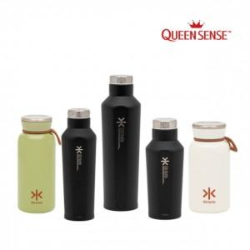

【상세/제작정보】

【인쇄/포장옵션】 | 레이저 / 포장지포장

【공급단가】 | 수량 | 100~ | 300~ | 500~ | 1,000~ | 3,000~
*VAT별도 | 350l밀크 | 8,640원 | 8,320원 | 8,000원 | 7,680원 | 7,480원
 | 350ml블랙 | 8,770원 | 8,450원 | 8,120원 | 7,800원 | 7,600원
 | 550ml올리브 | 8,770원 | 8,450원 | 8,120원 | 7,800원 | 7,600원
 | 750ml블랙 | 9,580원 | 9,230원 | 8,870원 | 8,520원 | 8,300원

【상품 URL】 | https://easy1.co.kr:443/src/goods_detail.php?gdno=19688

